Sheet1
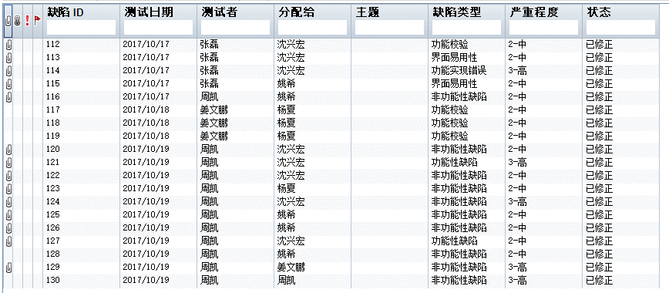
甘肃统一身份认证平台--sprint3质量内建说明
sprint周期 | sprint3 | 2017年10月9日-2017年10月22日

内容 | 说明 | 结果
单元测试 | 本周主要升级可视化流程提交、审核、退回功能 | 单元测试覆盖率36.5%
冒烟测试 | 冒烟测试发现缺陷已录入QC | 共录入130个缺陷，新建0个，已修正130个
代码走查
集成部署
代码行数 | sourcecounter扫描
本sprint工作 | 冒烟测试

单元测试
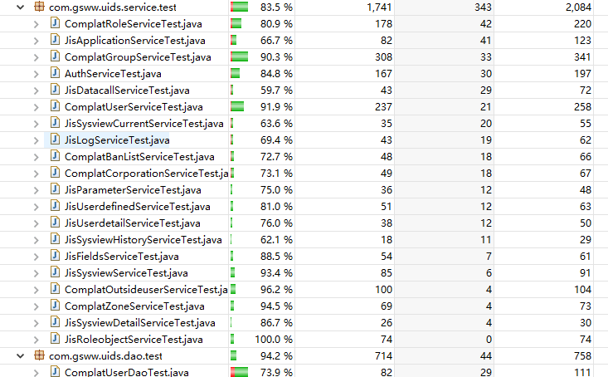

代码行数

冒烟测试

